Customer_Event01
1. Customer_Event01
 | 1.1. 작성 의도
 | - 메뉴얼 리스트의 동작원리에 대해 작성하고 다른 매뉴얼과의 연관성을 구상해본다.

 | 1.2. 메뉴얼 내용
 | 401호 손님은 N ~ N+1시 사이에 복도를 돌아다닙니다.
 | 4층을 가게 될 경우 4층복도를 벗어나기 전까지 절대 손님에게서 눈을 돌리지 마십시오.
 | 눈을 돌리다 벌어지는 일은 아무 책임 지지 않습니다.

 | 1.3. 이벤트 발생 시간 범위
 | 시간 범위 | 인게임 시간 | 현실시간 | N 범위
 | N~N+1 | 1시간 | 1분40초 | 22,23,24,01,02,03,04,05,06

 | - 22시부터 06시 사이의 랜덤한 시간대에 발생되는 이벤트
 | - 현실시간으로 1분 40초 인게임시간으로 1시간동안 진행되는 이벤트이다.

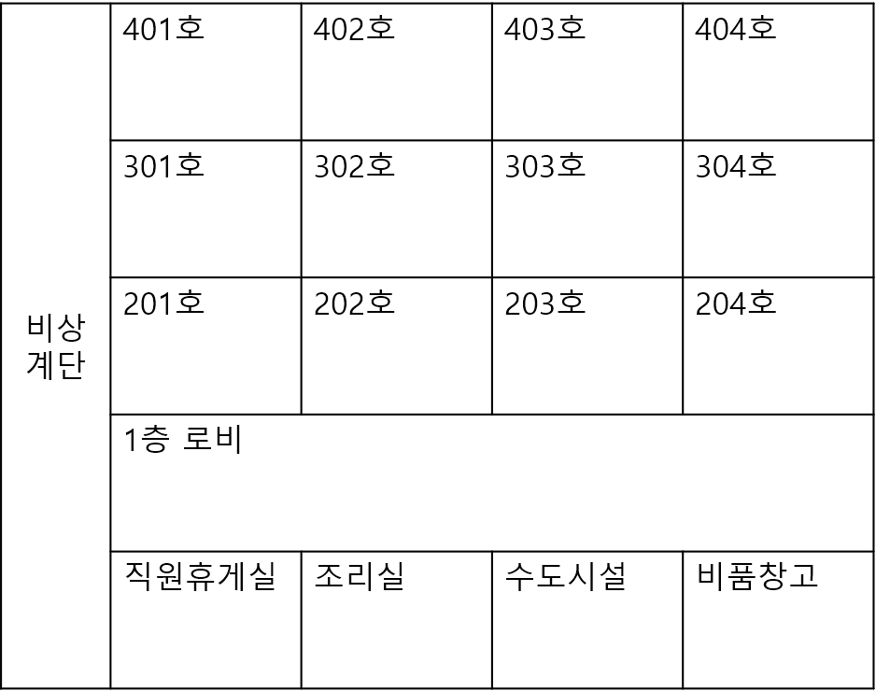
 | 1.4. 이벤트 발생 위치


 | 1.5. 이벤트 발생 범위
 | - 4층 복도 전체를 사용

 | 1.6. 이벤트 원리
 | 기본값
 | - 해당 이벤트를 진행하는 NPC는 해당 복도를 이벤드 시간동안 표기된 방향으로 계속 돌아다닌다.
 | - 해당 이벤트 진행중에는 그 층에 해당하는 복도에는 이벤트 NPC만 돌아다니게 된다.
NPC

 | 플레이어가 복도에 진입 시
 | 1. NPC는 기본적으로 4층 복도 전체를 덮는 감지 범위를 가지고 있다. |  |  |  | 2. 플레이어가 해당 범위 즉, 복도에 들어올 시 NPC는 플레이어를 향해 N의 속도로 다가온다. | - 이때 플레이어의 시야범위 내에 NPC가 들어올 경우 NPC는 움직이지 않는다. | - 플레이어가 복도를 벗어나게 될 경우 NPC는 해당 위치부터 다시 기본값대로 움직이게 된다.
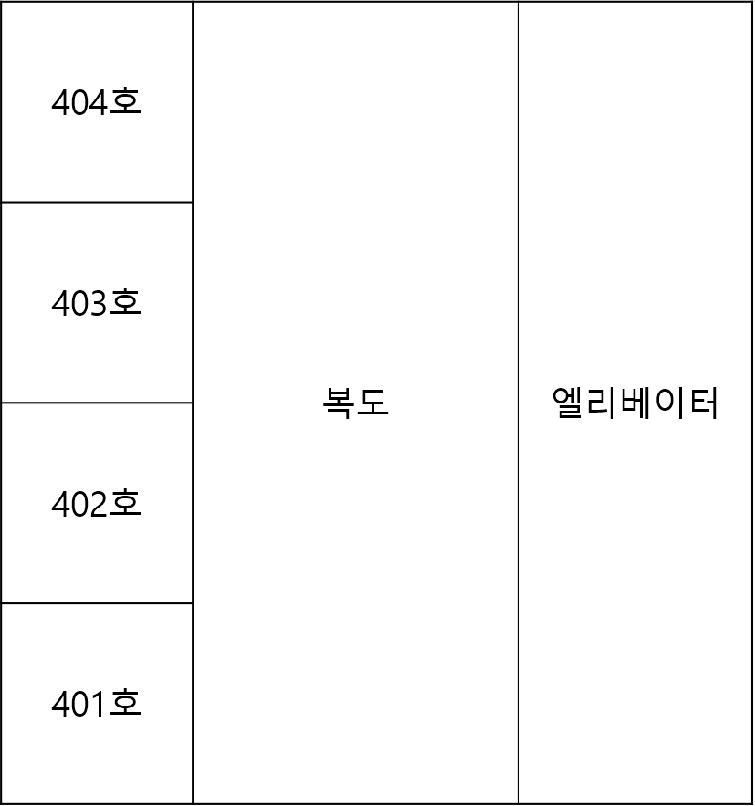

NPC

NPC
NPC

NPC

Play

Play
Play
Play

 | 플레이어가 NPC에게 접촉 시
 | - NPC와 플레이어가 collider 발생 시 해당 이벤트 실패 조건 발동 및 연출 발생

NPC
Play

 | 항목 | 설명
 | 회피조건1 | 해당 이벤트시간동안 4층을 가지 않는다.
 | 회피조건2 | 4층에 가게될 경우 해당 NPC에서 눈을 떼지 않고 이동하기
 | 회피조건3 | NPC를 바라보면서 복도가 아닌 다른 공간으로 이동하기, 이때 다른공간은 복도가 안 보이게 문을 닫아야 한다.
 | 실패조건 | NPC한테서 눈을 떼서 NPC가 플레이어와 collider가 발생한다.

 | 1.7. 이벤트 연출 방법

 | 1.8. 각 메뉴얼과의 상관관계에 의한 플로우 차트

Customer_Event02
1. Customer_Event02
 | 1.1. 작성 의도
 | - 메뉴얼 리스트의 동작원리에 대해 작성하고 다른 매뉴얼과의 연관성을 구상해본다.

 | 1.2. 메뉴얼 내용
 | N호 손님이 룸서비스를 예약하셨을 경우엔 그 어떤 예약 순서와도 상관없이 제일 먼저 룸 서비스를 제공해주십시오.

 | 1.3. 이벤트 발생 시간 범위
 | 시간 범위 | 인게임 시간 | 현실시간 | N 범위
 | NULL | NULL | NULL | NULL

 | - 업무리스트에 적힌 시간을 기준으로 진행되는 이벤트

 | 1.4. 이벤트 발생 위치

 | 1.5. 이벤트 발생 범위
 | - 2~4층 전체 호실에서 이벤트 발생

 | 1.6. 이벤트 원리
 | 기본값
 | - N호에 제일 먼저 서비스를 제공할 시 기존에 예약된 호실의 위치가 전부 바뀌게 된다.
 | - 룸서비스의 예약 시간이 정해져 있기 때문에 이를 어기지 않기위해 플레이어는 빠르게 3개의 층을 다 돌아다니며 바뀐 호실의 룸서비스를 제공하게 한다.

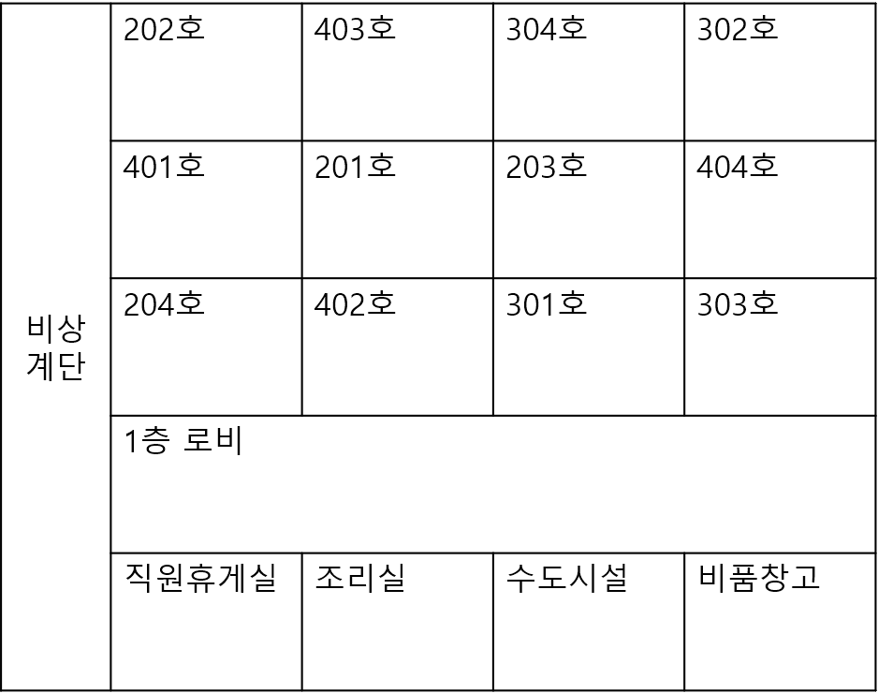
 | 1. ex) 401호가 이벤트 대상 호실이며 기본 업무에는 "303호 (12:30) 301호(1:00) 401호(1:15)"로 표현된 경우 |  |  |  |  | 2. 플레이어는 우선적으로 401호에 룸서비스를 제공한다. | 3. 제공이 되면 방의 모든 호실의 위치가 바뀌게 된다. |  | 4. 플레이어는 뒤바뀐 호실에서 예약시간에 맞게 룸서비스를 제공해야한다.

 | 제한시간내에 룸서비스 제공실패
 | - 룸서비스를 예약시간 안에 제공 실패하거나 순서를 지키지 않은 경우

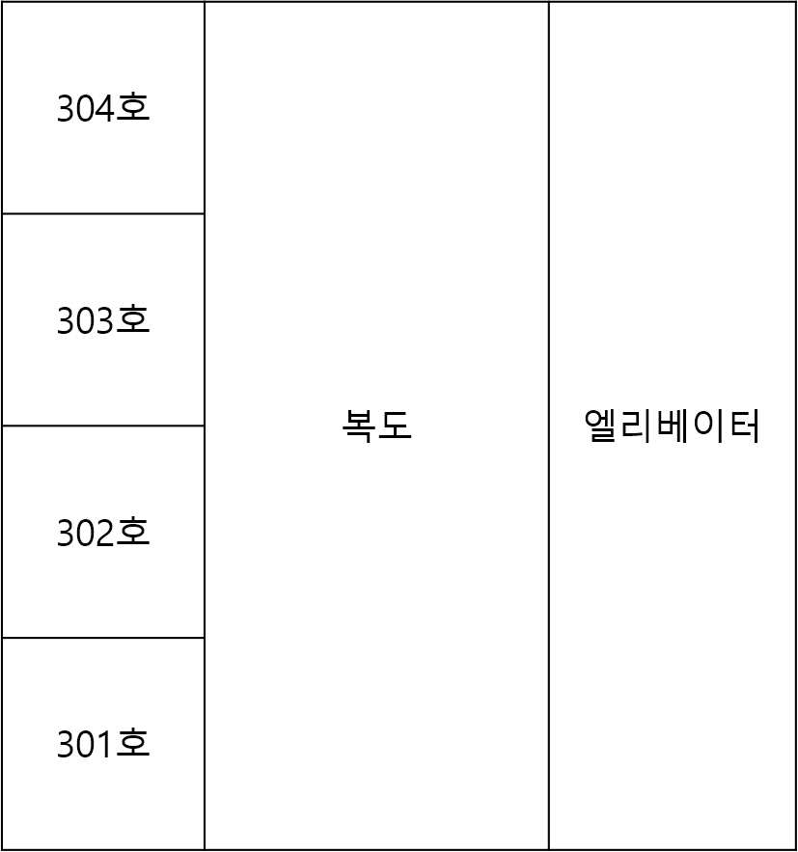
Play
 | 1. 롬서비스를 받지 못 한 호실에서 투숙객이 나온다.(생성 위치값은 변경된 호실 위치값으로 한다.) |  |  |  | 2. 생성된 NPC들은 플레이어를 찾으러 다니게 된다. |  |  | 3. 다가오는 NPC들은 엘리베이터 또는 계단을 랜덤하게 이용하게 된다.
 |  |  |  |  |  |  |  | 단, NPC들은 이동 수단을 한 하나만 엘리베이터는 한쪽만을 사용하여 따라온다.

NPC

NPC

 |  |  |  |  |  |  |  | 4. 플레이어는 해당 NPC를 피해서 1층 프론트 데스크로 도착해야한다.

 |  |  |  |  |  |  |  | 5. NPC에게 잡힐 경우 실패 리스크 발생

 | 항목 | 설명
 | 회피조건1 | 예약된 시간이 넘지 않도록 모돈 룸 서비스를 제공한다.
 | 회피조건2 | N호를 제외한 나머지 예약은 순서대로 제공한다.
 | 실패조건1 | N호에 룸서비스를 제일 먼저 제공하지 않는다.
 | 실패조건2 | 예약시간 안에 룸서비스를 제공하지 못 한다.
 | 실패조건3 | 룸서비스를 예약 순서대로 제공하지 못 한다.

 | 1.7. 이벤트 연출 방법

 | 1.8. 각 메뉴얼과의 상관관계에 의한 플로우 차트

Customer_Event03
1. Customer_Event03
 | 1.1. 작성 의도
 | - 메뉴얼 리스트의 동작원리에 대해 작성하고 다른 매뉴얼과의 연관성을 구상해본다.

 | 1.2. 메뉴얼 내용
 | 가끔씩 순찰을 돌다보면 손님들이 뭔가가 지켜보고 있다고 하며 cctv를 망가뜨리는 경우가 있습니다.
 | 근무자는 cctv가 망가진 경우 지하실에서 드라이버를 가져와 cctv를 수리해주시기 바랍니다.
 | 절대 cctv를 고치는 모습을 투숙객들에게 보여주지 마십시오.

 | 1.3. 이벤트 발생 시간 범위
 | 시간 범위 | 인게임 시간 | 현실시간 | N 범위
 | NULL | NULL | NULL | NULL

 | - 해당 이벤트는 플레이어가 순찰하는 동안 확률적으로 이뤄지는 이벤트이므로 시간 영향 x

 | 1.4. 이벤트 발생 위치

 | 1.5. 이벤트 발생 범위
 | - 각층 복도 전체를 사용

 | 1.6. 이벤트 원리
 | 기본값
 | - 플레이어가 각 층을 돌아다니는 동안 NPC들은 복도를 오고가며 이동을 하게된다. |  |  |  |  | - NPC들은 해당 이미지와 같은 감지 범위를 가지고 있으며 플레이어가 해당 범위에 들어올 때 일정한 확률(매뉴얼DB 문서 참조)로 이벤트가 발생한다.
NPC

NPC

Play

 | 이벤트 발생 시
 | 1. NPC는 플레이어를 바라보며 "cctv가 저를 지켜보고 있어요"를 출력한다. |  |  |  | 2. 텍스트가 출력되면 이벤트 발생 이후 랜덤한 순간에 cctv가 파괴가 된다. |  |  | 3. 플레이어는 cctv가 파괴되면 지하실로 이동하여 '드라이버'오브젝트를 들고 해당 층으로 이동한다. |  | 4. 해당 이벤트의 NPC는 그 층을 돌아다니다 사라지고를 반복한다. | 5. 이때 NPC는 아무 호실안에 들어가있다가 15초 이후에 나오게 된다. | 6. 플레이어는 이벤트 NPC가 호실안에 들어가 15초동안 못 나올때 cctv 수리를 진행한다. | 7. 드라이버를 통한 상호작용을 통해 cctv를 수리한다.(업무처리 동작설명 기획서 참조)

Play
NPC
NPC

Play
NPC
NPC
NPC
NPC
NPC

Play

Play

 | 이벤트 실패 시
 | - 해당 텍스트를 출력한 NPC가 플레이어가 cctv를 고치는 모습을 발견할 경우

 | 1. NPC가 cctv를 고치는 순간을 확인할 경우 ( NPC가 복도로 나왔을때 cctv 작업을 진행중인 경우) |  |  |  |  |  | 2. NPC는 플레이어를 향해 N(이동속도)의 속도로 플레이어를 향해 달려간다. |  | 3. 플레이어가 NPC에게 잡히게 될 경우 실패 리스크 이벤트가 발동

NPC

NPC

NPC
Play
Play

Play

 | 항목 | 설명
 | 회피조건1 | 해당 NPC가 복도에서 사라질 때 cctv를 수리완료 한다.
 | 회피조건2 | NPC가 복도로 나올 경우 작업을 중단한다.
 | 실패조건 | NPC가 복도에 나올때 작업을 진행한다.

 | 1.7. 이벤트 연출 방법

 | 1.8. 각 메뉴얼과의 상관관계에 의한 플로우 차트

Customer_Event04
1. Customer_Event04
 | 1.1. 작성 의도
 | - 메뉴얼 리스트의 동작원리에 대해 작성하고 다른 매뉴얼과의 연관성을 구상해본다.

 | 1.2. 메뉴얼 내용
 | N호 고객님은 잠귀가 밝아 새벽에 잠을 잘 못 주무십니다.
 | 고객님이 깨지 않도록 해당 호실 근처에서 코고는 소리가 난다면 그 근처로는 다가가지 마십시오.

 | 1.3. 이벤트 발생 시간 범위
 | 시간 범위 | 인게임 시간 | 현실시간 | N 범위
 | N~N+1 | 1시간 | 1분40초 | 22,23,24,01,02,03,04,05,06

 | - 해당 이벤트는 특정 시간이 지정되는게 아니라 매 시간마다 20%확률로 발생하는 이벤트이다.

 | 1.4. 이벤트 발생 위치

 | 1.5. 이벤트 발생 범위
 | - 2층 복도 전체를 사용
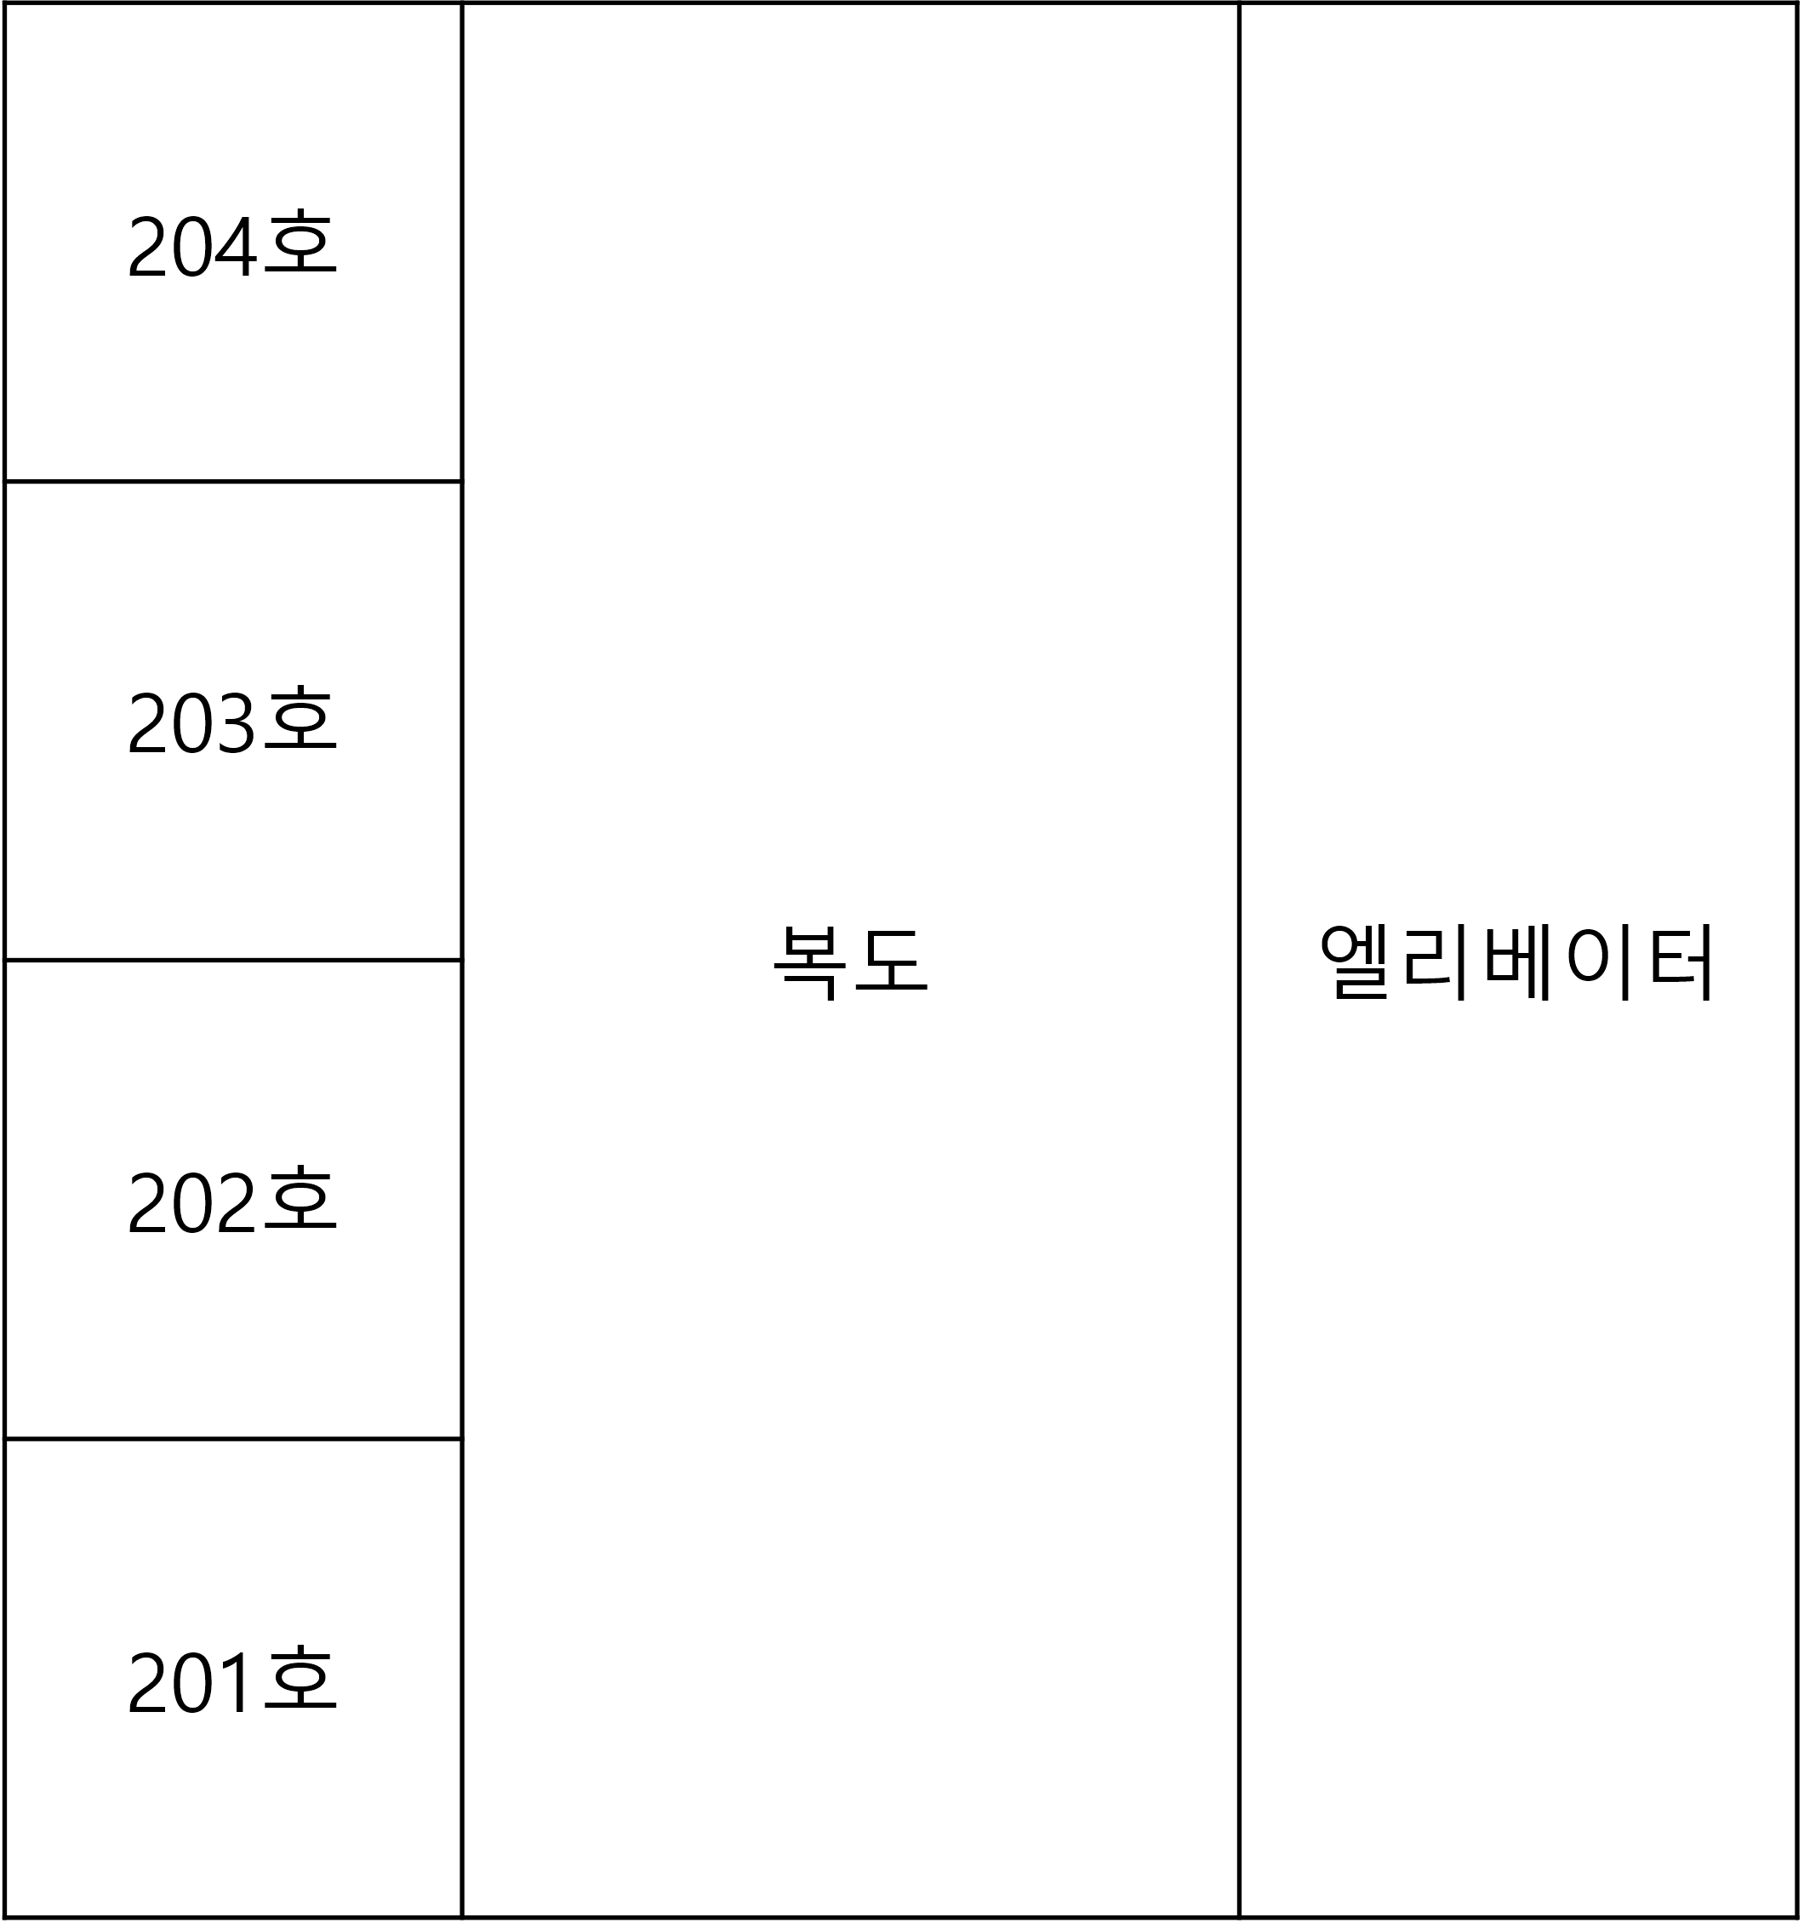

 | 1.6. 이벤트 원리
 | 기본값
 | - 해당 이벤트는 N의 값이 정해졌을때 해당하는 층에 플레이어가 들어가게 될 경우 20%확률로 발생하는 이벤트이다.

 | 회피방법
 | - NPC는 기본적으로 201호에서 복도까지 직선상의 범위를 감지 범위로 한다. |  |  |  |  | - 해당 이벤트가 발동중엔 코고는 소리가 들리며 201호에 가까워질수록 더 잘 들린다. |  | - 플레이어는 해당 범위에서 4초 이상 머무르지 않도록한다. |  | - 4초이상 머물렀을 경우 코골이가 멈추게 되는데 이때 움직임(시점전환을 제외한 모든 컨트롤)을 만들지 않는다. | - 다시금 코골이 소리가 들리면 4초안에 해당 범위를 벗어난다.

 | 플레이어가 해당 범위에 들어갈 시

 | - 플레이어가 해당 범위에서 4초 이상 머무를 경우 |  |  |  | - 코고는 소리가 멈추게 된다. |  | - 이때 움직임(시점전환을 제외한 모든 컨트롤) 발생 시 |  | - 201호 투숙객 NPC가 문을 열고 튀어나와 실패 리스크 발동

Play
Play
Play
NPC
Play

 | 항목 | 설명
 | 회피조건1 | 해당 이벤트 발생 시 접근하지 않는다.
 | 회피조건2 | 접근해야할 경우 4초이상 머무르지 않는다.
 | 회피조건3 | 코골이가 멈추면 절대 움직이지 않는다.
 | 실패조건 | 4초이상 머무른 이후 코골이가 끊겼을때 움직인다.

 | 1.7. 이벤트 연출 방법

 | 1.8. 각 메뉴얼과의 상관관계에 의한 플로우 차트

Customer_Event05
1. Customer_Event05
 | 1.1. 작성 의도
 | - 메뉴얼 리스트의 동작원리에 대해 작성하고 다른 메뉴얼과의 연관성을 구상해본다.

 | 1.2. 메뉴얼 내용
 | 303호 손님은 몽유병 증상이 있어 계단을 돌아다니다 사람이 있을경우 공격을 합니다.
 | 계단 순찰 중 발소리가 들리게 된다면 가장 가까운 층의 비상문을 열고 복도로 나가시고 문을 잠그십시오.

 | 1.3. 이벤트 발생 시간 범위
 | 시간 범위 | 인게임 시간 | 현실시간 | N 범위
 | NULL | NULL | NULL | NULL

 | - 해당 이벤트는 일정확률로 이뤄지는 이벤트이므로 시간 영향 x

 | 1.4. 이벤트 발생 위치

 | 1.5. 이벤트 발생 범위
 | - 비상계단 전체를 사용

 | 1.6. 이벤트 원리
 | 기본값
 | - 해당 이벤트는 플레이어가 계단에 들어올 경우 20%의 확률로 발동하는 이벤트이다.
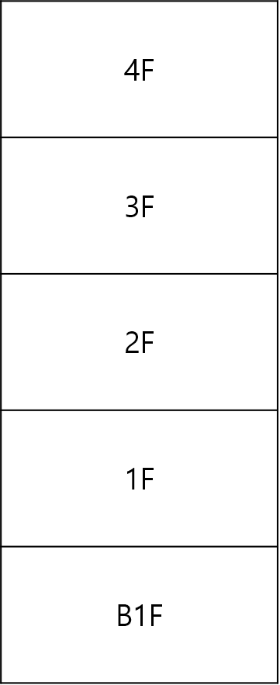

NPC

 | 계단에 들어와 이벤트 발생 시
 | - 플레이어가 계단에 들어오면 20% 확률로 이벤트가 발생한다. |  |  |  | - 이벤트가 시작되면 플레이어의 윗층 혹은 아랫층에서 이벤트 NPC가 생성이된다. | - NPC는 플레이어를 향해 다가오는데 이때 발소리 사운드는 플레이어와 NPC가 1층 차이가 날 경우 발생한다.
 |  |  |  |  |  | - NPC는 플레이어에게 가까워질수록 이동속도가 증가하며 최대 N의 이동속도를 가진다. 사운드도 그에 맞춰 점점 빨라진다.

NPC
NPC

NPC

Play
Play
Play

 | 플레이어가 NPC에게 접촉 시
 | - NPC와 플레이어가 collider 발생 시 해당 이벤트 실패 조건 발동 및 연출 발생

 | 항목 | 설명
 | 회피조건1 | 발소리를 듣게 되면 그 반대방향으로 이동한다.
 | 회피조건2 | 문과 가깝다면 그 즉시 해당문을 이용하여 복도로 나간다.
 | 실패조건 | NPC가 다가와 NPC가 플레이어와 collider가 발생한다.

 | 1.7. 이벤트 연출 방법

 | 1.8. 각 메뉴얼과의 상관관계에 의한 플로우 차트

